FORMATO
 | PLANEACIÓN |  |  |  |  |  |  |  |  |  |  |  |  |  |  |  |  |  |  |  |  |  |  | CÓDIGO |  | E-PLA-FT 020
 |  |  |  |  |  |  |  |  |  |  |  |  |  |  |  |  |  |  |  |  |  |  |  | VERSIÓN |  | 05
 | MAPA DE RIESGOS DE CORRUPCIÓN |  |  |  |  |  |  |  |  |  |  |  |  |  |  |  |  |  |  |  |  |  |  | PÁGINA |  | 1 de 1
 |  |  |  |  |  |  |  |  |  |  |  |  |  |  |  |  |  |  |  |  |  |  |  | VIGENTE DESDE |  | 2020-01-16

PROCESO | DESARROLLO HUMANO |  |  |  |  |  |  |  | FECHA DE ACTUALIZACIÓN | 2022-01-31

OBJETIVO DEL PROCESO | Garantizar la implementación, administración y prestación de los servicios para la optimización de las herramientas informáticas, actividades de mantenimiento preventivo y correctivo de los activos de información, plataforma de comunicaciones y desarrollo de aplicaciones a la medida, así como salvaguardar la información en sus criterios de confidencialidad, integridad y disponibilidad con el fin de garantizar la ejecución de los servicios informáticos que aporten al cumplimiento de la misión del Instituto. |  |  |  |  |  |  |  | FORMULACIÓN | 1 SEGUIMIENTO | 3 SEGUIMIENTO | 3 SEGUIMIENTO
ALCANCE DEL PROCESO | Inicia con el diagnóstico de necesidades en los recursos de tecnologías de información (hardware, software y datos), elaboración del plan estratégico de TICS y solicitud de los servicios y finaliza con la adopción de buenas prácticas que permiten controlar el adecuado procesamiento de la información del Instituto en sus criterios de confidencialidad, integridad y disponibilidad |  |  |  |  |  |  |  | x

IDENTIFICACIÓN DEL RIESGO |  |  |  | VALORACIÓN DEL RIESGO |  |  |  |  |  |  |  |  |  |  |  |  |  |  |  | MONITOREO |  |  |  |  | SEGUIMIENTO Y EVALUACIÓN
No. de Riesgo | CAUSA | RIESGO | CONSECUENCIA | ANÁLISIS DEL RIESGO |  |  | EVALUACIÓN DEL RIESGO |  |  |  |  |  |  |  | RIESGO RESIDUAL
 |  |  |  | RIESGO INHERENTE |  |  | DESCRIPCIÓN DE LA ACTIVIDAD DE CONTROL | CARACTERISTICAS DEL CONTROL | SÍ/NO | PESO DEL DISEÑO DE CADA CONTROL | PESO DE LA EJECUCIÓN DE CADA CONTROL | SOLIDEZ INDIVIDUAL DE CADA CONTROL | DEBE ESTABLECER ACCIONES PARA FORTALECER EL CONTROL | CONTROLES AYUDAN A DISMINUIR PROBABILIDAD | ZONA DE RIESGO RESIDUAL | OPCIÓN DE MANEJO | ACCIONES DE CONTINGENCIA EN CASO DE MATERIALIZACIÓN DEL RIESGO | ACCIONESPARA EL FORTALECIMIENTO DE LOS CONTROLES
 |  |  |  | PROBABILIDAD INHERENTE | IMPACTO INHERENTE | ZONA DE RIESGO INHERENTE |  |  |  |  |  |  |  |  |  |  |  | ACCIONES A IMPLEMENTAR PARA EL FORTALECIMIENTO | PERIODO DE EJECUCIÓN DE LAS ACCIONES A IMPLEMENTAR | FECHA DEL MONITOREO | REPORTE DE LA EJECUCIÓN DE LOS CONTROLES | REPORTE DE LA EJECUCIÓN DE LAS ACCIONES PARA EL FORTALECIMENTO DEL RIESGO | REPORTE DE LAS ACCIONES DESARROLLADAS EN CASO DE QUE SE HAYA MATERIALIZADO EL RIESGO | OBSERVACIONES DEL MONITOREO | OBSERVACIONES OFICINA ASESORA DE PLANEACIÓN | OBSERVACIONES OFICINA DE CONTROL INTERNO
1 | Debilidad en el monitoreo y seguimiento a las actividades de manipulación de equipos. | Sustracción de equipos o partes de los equipos de tecnología por parte de los servidores públicos o colaboradores del área de Sistemas para beneficio propio o de un tercero. | Afectación en la disponibilidad de recursos e información y/o servicios de la red de datos. | BAJA | MAYOR | ALTO | Para los equipos de computo conectados a la red institucional (LAN), el Software ARANDA genera una alarma cuando se sustrae el disco duro de un equipo. En caso de que se genere la alarma, el Ingeniero responsable del área de sistemas debe reportar el incidente en el formato establecido con el fin de iniciar la investigación respectiva Para los equipos de computo tipo PC de escritorio se cuenta con guayas de seguridad que previene que se sustraiga el equipo. Dichas guayas son instaladas por los técnicos de sistemas, quienes asignan y gestionan las claves de seguridad Cuando un equipo de computo se va a retirar de una sede del la entidad, la empresa de vigilancia exige la presentación del formato A-MBI-FT-006 Autorización de Salida de Equipos que debe ir firmado por el responsable de la oficina y de quien lo va a retirar, adicionalmente la novedad se registra en la minuta de vigilancia. Se cuenta con una poliza de segurotodo riesgo daño material que repone a la entidad los equipos sustraidos en caso de hurto, daño o pérdida Cada vez que se realiza un mantenimiento preventivo o correctivo se verifica y actualiza la hoja de vida de los equipos, comprobando la configuración de hardware y software. | ¿Existe un responsable asignado a la ejecución del control? | ASIGNADO | 100 | FUERTE (Siempre se Ejecuta) | 100 | NO | DIRECTAMENTE | ALTO | REDUCIR EL RIESGO | Verificar y hacer informe técnico de los equipos afectados a quien lo solicite con el fin de gestionar con la aseguradora. Informar a la Oficina Asesora Jurpidica para que inicie los procedimientos para la denuncia ante las autoridades | Realizar la verificación en conjunto con los procesos de Servicios Administrativos y Logística de los procedimientos y formatos establecidos para fortalecer o detectar nuevos puntos de control que permitan mitigar el riesgo. | 01/01/2022 al 31/12/2022
 |  |  |  |  |  |  |  | ¿El responsable tiene la autoridad y adecuada segregación de funciones en la ejecución del control? | ADECUADO
 |  |  |  |  |  |  |  | ¿La oportunidad en que se ejecuta el control ayuda a prevenir la mitigación del riesgo o a detectar la materialización del riesgo de manera oportuna? | Oportuna |  |  |  |  | No. De columnas en la matriz de riesgo que se desplaza en el eje de la probabilidad.
 |  |  |  |  |  |  |  | ¿Las actividades que se desarrollan en el control realmente buscan por si sola prevenir o detectar las causas que pueden dar origen al riesgo, Ej.: verificar, validar, cotejar, comparar, revisar, etc.? | PREVENIR | FUERTE |  | FUERTE |  | 2 |  |  | ¿SE MATERIALIZO EL RIESGO DURANTE EL PERIODO? |  | PRODUCTO O REGISTRO QUE QUEDA DE LA EJECUCIÓN DE LAS ACCIONES PARA FORTALECER EL RIESGO
 |  |  |  |  |  |  |  | ¿La fuente de información que se utiliza en el desarrollo del control es información confiable que permita mitigar el riesgo? | CONFIABLE
 |  |  |  |  |  |  |  | ¿Las observaciones, desviaciones o diferencias identificadas como resultados de la ejecución del control son investigadas y resueltas de manera oportuna? | SE INVESTIGAN Y SE RESUELVEN OPORTUNAMENTE |  |  |  |  |  |  |  |  |  | Actas de reunion, formatos y procedimientos revisados
 |  |  |  |  |  |  |  | ¿Se deja evidencia o rastro de la ejecución del control que permita a cualquier tercero con la evidencia llegar a la misma conclusión? | COMPLETA

INSTRUCTIVO DE DILIGENCIAMIENTO
INSTRUCCIONES DE DILIGENCIAMIENTO
Para el diligenciamiento de este instrumento tenga en cuenta: La formulación se realiza 1 vez al año con el apoyo de la Oficina Asesora de Planeación Los seguimientos serán adelantados por la Oficina de Control Interno.
FECHAS DE CORTE DE LA POLÍTICA | Formulación 31 de enero Seguimientos 30 de abril, 31 de agosto y 31 de diciembre de cada año
FECHA DE ACTUALIZACIÓN: | Registrar la fecha en la que el documento es aprobado por el líder del área.
ACCIÓN: | Se debe marcar con X únicamente una acción que sea la que la que corresponde, es decir, si es Formulación, o seguimiento I, II o III. Esto determina a quien se le envia el formato, para aprobación, consolidación y publicación, ya que la formulación corresponde a la oficina Asesora de Planeación y debe ser enviado desde el correo del lider del área a el correo planeacion@idipron.gov.co y los seguimientos corresponden a la oficina de Control Interno, que debe ser dirigido de igual forma al correo controlinterno@idipron.gov.co.
PROCESO/OBJETIVO ÁREA*/ OBJETIVO | Registrar el nombre del proceso para el cual que aplica el Mapa de Riesgos de Gestión. En IDIPRON hay procesos que estan compuestos por áreas, para estos casos en la primera casilla (PROCESO / OBJETIVO) se debe diligenciar el proceso macro junto con el objetivo del proceso y a seguir en la segunda casilla (ÁREA*/ OBJETIVO) junto con su objetivo. Ejemplo. -Gestión financiera (Proceso) esta compuesto por (Áreas)Tesoreria, Contabilidad y Presupuesto. -Modelo Pegagógico SE3: Esta compuesto por las Áreas de Derecho: Salud, Sociolegal, Sicosocial y Espiritulidad, Educación, Emprender. Estos Objetivos se pueden encontrar en el documento llamado Caracterización o en su defecto en el documento de la Plataforma Estrategica.

CAUSA | Son los medios, las circunstancias y agentes generadores de riesgo, entendidos todos los sujetos u objetos que tienen la capacidad de originar un riesgo. Este campo debe ser diligenciado describiendo brevemente la causa del riesgo identificado. Ejemplos: Carencia de controles en el procedimiento de contratación, Insuficiente capacitación del personal de contratos, Desconocimiento de los cambios en la regulación contractual, Inadecuadas políticas de operación.
TIPO DE RIESGO | 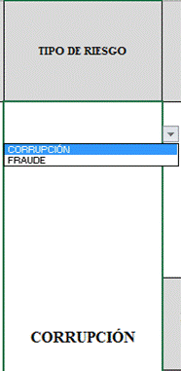 Para diligenciar este campo selecccione entre las opciones que le da la ventana, si no parecen las opciones digite la clase de riesgo identificado, según la clasificación que se da a continuación. El Riesgo está vinculado con todo el quehacer; se podría afirmar que no hay actividad que deje de incluir el riesgo como una posibilidad. Los riesgos no son sólo de carácter económico o están únicamente relacionados con entidades financieras o con lo que se ha denominado riesgos profesionales; éstos hacen parte de cualquier gestión que se realice. Riesgos de Corrupción: Un riesgo de Corrupción se define como la posibilidad de que por acción o por omisión se desvíe la gestión de lo publico en beneficio de lo privado. Esta definición incluye el elemento de la intencionalidad al desviar el recurso público a un privado entendidos estos recursos como financieros, humanos, logísticos, de infraestructura entre otros. En esta categoría se deben tener en cuenta los Riesgos de Fraude. La metodología indica que en la identificación y redacción del riesgo de corrupción se debe diligenciar las siguientes preguntas, si todas las repuestas son SI, se está, sin duda, ante un riesgo de corrupción. ¿ES POR ACCIÓN O POR OMISIÓN? ¿SE HACE USO DEL PODER? ¿SE PRODUCE UN DESVIO DE LOS PUBLICO? ¿SE BENEFICIA UN PRIVADO? Riesgo de Fraude: Cualquier acto u omisión intencionada, diseñada para engañar a los demás; llevado a cabo por una o mas personas con el fin de apropiarse, aprovecharse o, hacerse de un bien ajeno, sea material o intangible de forma indebida, en perjuicio de otra y generalmente por falta de conocimiento de afectado.

RIESGO | Los riesgos son futuros eventos inciertos, los cuales pueden influir en el cumplimiento de los objetivos de las organizaciones, incluyendo sus objetivos estratégicos, operacionales, financieros y de cumplimiento. Se realiza determinando las causas, fuentes del riesgo y los eventos con base en el análisis de contexto para la entidad y del proceso, que pueden afectar el logro de los objetivos. El cual estará asociado a aquellos eventos o situaciones que pueden entorpecer el normal desarrollo de los objetivos del proceso, es necesario referirse a sus características o las formas en que se observa o manifiesta. En este caso es posible hacer una corta descripción del riesgo dentro de la identificación. Evitar iniciar con palabras negativas como: “No…”, “Que no…”, o con palabras que denoten un factor de riesgo (causa) tales como: “ausencia de”, “falta de”, “poco(a)”, “escaso(a)”, “insuficiente”, “deficiente”, “debilidades en…” Ejemplo: Objetivo del proceso: si el objetivo del proceso es “adquirir con oportunidad y calidad técnica los bienes y servicios requeridos por la entidad para su continua operación” : Ejemplo de riesgo de corrupción: "posibilidad de recibir o solicitar cualquier dádiva o beneficio a nombre propio o de terceros con el fin de celebrar un contrato".
DESCRIPCIÓN DEL RIESGO | Realizar redacción descriptiva del riesgo conjungando causas y consecuencias que respondan las siguientes preguntas: ¿QUÉ PUEDE SUCEDER? ¿CÓMO PUEDE SUCEDER? ¿CUÁNDO PUEDE SUCEDER? ¿QUÉ CONSECUENCIAS TENDRÍA SU MATERIALIZACIÓN? Ejemplo: La combinación de factores como insuficiente capacitación del personal de contratos, cambios en la regulación contractual, inadecuadas políticas de operación y carencia de controles en el procedimiento de contratación pueden ocasionar inoportunidad en la adquisición de los bienes y servicios requeridos por la entidad y, en consecuencia, afectar la continuidad de su operación.
CONSECUENCIAS | Constituyen los efectos de la ocurrencia del riesgo sobre los objetivos de entidad; generalmente se dan sobre las personas o los bienes materiales o inmateriales con incidencias importantes tales como: daños físicos y fallecimiento, sanciones, pérdidas económicas, de información, de bienes, de imagen, de credibilidad y de confianza, interrupción del servicio y daño ambiental, entre otros.
ZONA DE RIESGO INHERENTE Hace referencia al riesgo antes de analizar los controles que se tengan para que el mismo no se materialice. | PROBABILIDAD | 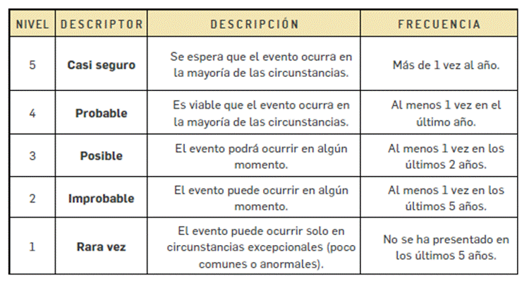 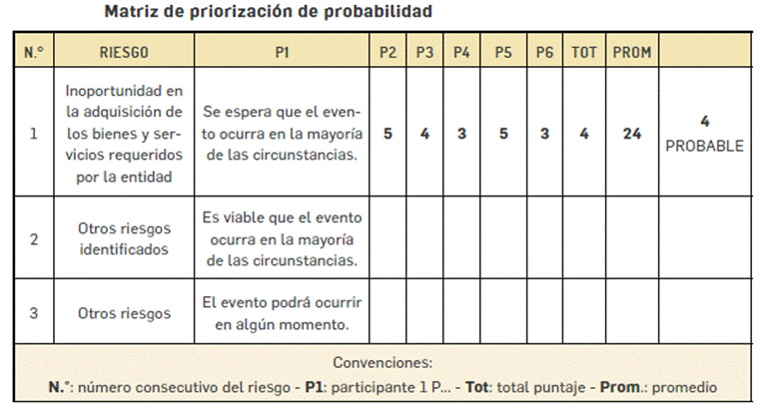 Es la oportunidad de ocurrencia de un evento de riesgo. Se mide según la frecuencia (número de veces en que se ha presentado el riesgo en un período determinado) o por la factibilidad (factores internos o externos que pueden determinar que el riesgo se presente). Se hace necesario el análisis de diferente fuentes como registros historicos, Informes, PQRS, hallazgos de los entes de control, memoria institucional de los funcionarios. La segunda metodología aplica cuando no hay evidencias para encontrar la probabilidad. En este caso se debe recurrir al conocimieno del grupo de trabajo, en donde cada una de las personas va a calificar en la escala de 1. Rara Vez, 2. improbable, 3. Casi Seguro, 4. Probable, 5. Posible. POsterior a eso se suman los puntojes asignados por cada uno y se promedia con el numero de personas, el resultado será la calificación del riesgo.

 | IMPACTO | 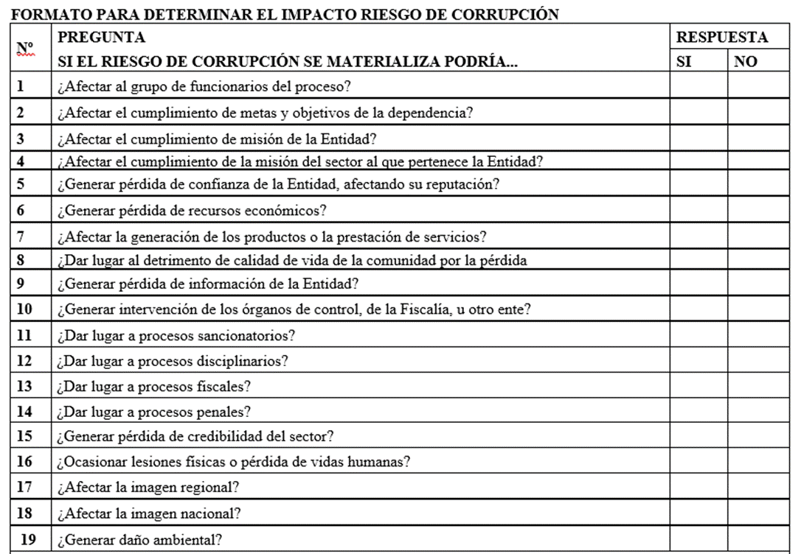 Son las consecuencias o efectos que puede generar la materialización del riesgo en la entidad. Responder afirmativamente de UNA a CINCO pregunta(s) genera un impacto MODERADO. Genera medianas consecuencias sobre la Entidad. Responder afirmativamente de SEIS a ONCE preguntas genera un impacto MAYOR. Genera altas consecuencias sobre la Entidad. Responder afirmativamente de DOCE a DIECINUEVE preguntas genera un impacto CATASTRÓFICO. Genera consecuencias desastrosas para la Entidad.

 | ZONA DE RIESGO | El instrumento está formulado para realizar el cruce entre los valores de las variables de Probabilidad e Impacto. Esta zona se llama zona de Riesgo Inherente y arroja en su calculo una zona de riesgo que es la que hay que trabajar con el fin de bajarla. Esta información se diligencia de manera automática usando los valores que se ingresen en los campos Probabilidad e Impacto, campos previamente diligenciados.
DESCRIPCIÓN DE LA ACTIVIDAD DE CONTROL | Redactar de forma clara y consisa la forma en la que se ejerce el control en el proceso, para esto relacionar los instrumentos existentes (Manuales, formatos, procedimientos, intructivos), los cargos de las personas que relizan el control, los aplicativos si se cuenta con ellos, entre otros dependiendo de cada caso en particular.
CARACTERISTICAS DEL CONTROL (Preguntas de la existencia de controles) | 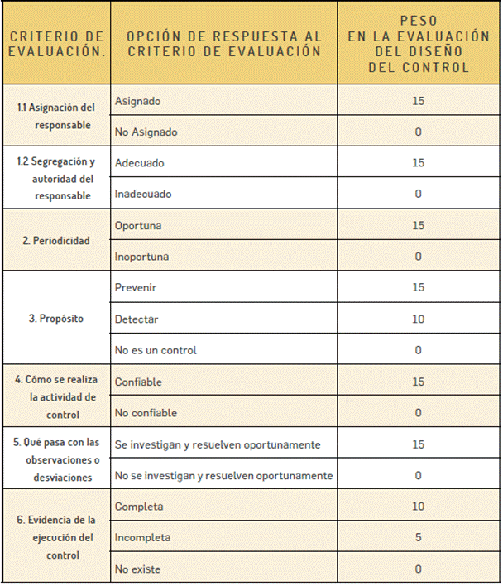 Se establecen siete preguntas con el fin de determinar que controles se aplican a cada uno de los procesos que sean analizados. A continuación se establece una casilla con las opciones de respuesta SI/NO que se debe responder para cada una de las siete preguntas relacionadas. ¿Existe un responsable asignado a la ejecución del control? "¿El responsable tiene la autoridad y adecuada segregación de funciones en la ejecución del control?" ¿La oportunidad en que se ejecuta el control ayuda a prevenir la mitigación del riesgo o a detectar la materialización del riesgo de manera oportuna? "¿Las actividades que se desarrollan en el control realmente buscan por si sola prevenir o detectar las causas que pueden dar origen al riesgo, Ej.: verificar, validar, cotejar, comparar, revisar, etc.?" ¿La fuente de información que se utiliza en el desarrollo del control es información confiable que permita mitigar el riesgo? ¿Las observaciones, desviaciones o diferencias identificadas como resultados de la ejecución del control son investigadas y resueltas de manera oportuna? ¿Se deja evidencia o rastro de la ejecución del control que permita a cualquier tercero con la evidencia llegar a la misma conclusión? EL VALOR TOTAL DEL PESO DE LOS CONTROLES ES 100. CADA UNA DE LOS ELEMENTOS QUE SE RESPONDEN CON NO RESTAN A ESTE VALOR.

PESO DE LA EJECUCIÓN DE CADA CONTROL | SELECCIONAR DEPENDIENDO DE LO QUE SUCEDA CON LOS CONTROLES
CONTROLES AYUDAN A DISMINUIR PROBABILIDAD | 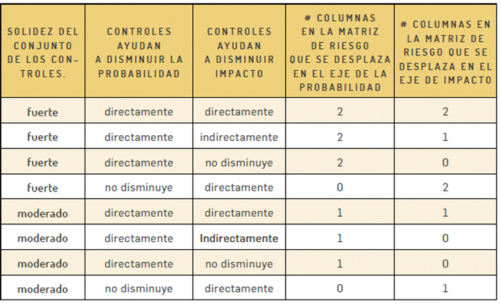 El mapa esta formulado, se debe seleccionar entre las opciones directamente, indirectamente, o no disminuye dependiendo del criterio del equipo de trabajo que establece el manejo de los riesgos. Esta casilla indicará si el riesgo ha disminuido por los controles que se describieron.
CONTROLES AYUDAN A DISMINUIR IMPACTO
RIESGO RESIDUAL | 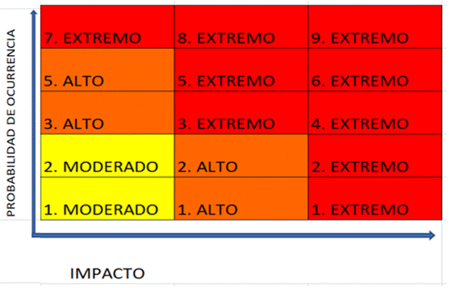   Para hallar la Zona de Riesgo Residual se debe partir de la ZONA DE RIESGO INHERENTE, el mapa de riesgos indica cuantas casillas se debe disminuir el riesgo en el mapa de calor, tanto en eje que corresponde al IMPACTO como al eje del PROBABILIDAD. Ejemplo: Un riesgo en Zona de Riesgo Inherente 3. EXTREMO tiene controles solidos y el mapa calcula que debe bajar una (1) casilla de IMPACTO y una (1) de PROBABILIDAD. 1. Ubicar la Zona de Riesgo Inherente 3. EXTREMO bajar una (1) casilla de IMPACTO y una (1) de PROBABILIDAD. Despues de ubicarlo en el mapa seleccionarlo de la lista desplegable Nombrada como Riesgo Residual. En este ejemplo el Riesgo baja a 2. MODERADO

FECHA DE ÚLTIMA MATERIALIZACIÓN DEL RIESGO | Escribir en este campo la última fecha de materialización del Riesgo, si esta información no existe diligenciar con no se tiene información, sin embargo desde este Mapa de Riesgos se debe llevar registro de estos eventos.
OPCIÓN DE MANEJO | Se debe seleccionar que Opción de Manejo se escogera para cada caso • Evitar el Riesgo: Se toman medidas encaminadas a evitar la materialización del riesgo. Ejemplo: Controles de calidad, mantenimiento preventivo a los equipos. • Reducir el Riesgo: Incluye medidas orientadas a disminuir tanto la probabilidad (medidas de prevención) como el impacto (medidas de protección). Ejemplo: optimización de los procedimientos y mejora en la efectividad de los controles. • Compartir o Transferir el Riesgo: Reducen los efectos de los riesgos, a través del traspaso de las pérdidas a otras organizaciones. Ejemplo: contratos de pólizas de seguro.
ACCIONES DE CONTINGENCIA EN CASO DE MATERIALIZACIÓN DEL RIESGO | Relacionar las acciones estratégicas y operativas que ayudarán a controlar el impacto del riesgo en caso de su materilización. Esto puede suceder en el caso de que los controles establecidos fallen y se deba actuar de manera urgente con el fin de evitar situaciones de emergencia y a minimizar sus consecuencias negativas.
ACCIONES ASOCIADAS AL CONTROL | ACCIONES A IMPLEMENTAR | Definir acciones enfocadas a atacar la Causa o al fortalecimiento de los controles. Esta acción se debe construir de forma permanente y se une al que hacer del área.
 | ACCIONES A IMPLEMENTAR PARA EL FORTALECIMIENTO | Se deben identificar las acciones que se llevarán a cabo para llevar los riesgos identificados a ZONA DE RIESGO BAJA. Estas acciones son tendientes a crear o fortalecer los controles existentes. Se sugiere revisar las 7 preguntas referentes a los controles como guia para identificar falencias en los intrumentos, frecuencias entre otras.
 | FRECUENCIA DE EJECUCIÓN DE LAS ACCIONES DE CONTROL PLANTEADAS | Se debe establecer una frecuencia para la implemetación de la acción Planteada.
 | TIPO DE CONTROL | CONTROLES PREVENTIVOS: Controles que están diseñados para evitar un evento no deseado en el momento en que se produce. Este tipo de controles intentan evitar la ocurrencia de los riesgos que puedan afectar el cumplimiento de los objetivos.
 |  | CONTROLES DETECTIVOS: Controles que están diseñados para identificar un evento o resultado no previsto después de que se haya producido. Buscan detectar la situación no deseada para que se corrija y se tomen las acciones correspondientes.
 | REGISTRO | Se deben registrar las evidencias de las acciones ejecutadas, es decir actas, avances en los documentos, entre otros que se consideren para este fin.
MONITOREO Y REVISIÓN (SEGUIMIENTO) | FECHA | Se debe registrar las fechas en las que se realizan las acciones de seguimiento.
 | ACCIONES IMPLEMENTADAS | Se deben nombrar las acciones que se realizán para avanzar en el fortalecimiento de los controles, es decir, reunión con el areá…, avance en el documento…, oficialización del procedimiento… (dependiendo de las acciones asociadas al control que se hayan determinado) EL SEGUIMIENTO SE DEBE HACER DE FORMA ACUMULATIVA INDICADO LAS ACCIONES REALIZADAS.
 | RESPONSABLE | Nombrar el cargo de la persona que lideró el avance de la acción.
 | INDICADORES | Se debe establecer un Indicador de Eficacia y otro de Efectividad. (Siempre deben ser 2). Cada indicador debe ir respaldado por su Hoja de Vida del Indicador de acuerdo al formato vigente y anexase al archivo excel de la matriz.
OBSERVACIONES DEL MONITOREO | SE DEBEN CONSIGNAR AQUÍ LAS OBSERVACIONES DE LOS PROFESIONALES QUE REALICEN LA REVISIÓN DE LOS MAPAS.
DESCRIPCIÓN DE CAMBIOS | En esta celda se debe relacionar los cambios en la información del Mapa de Riesgos. Deben estar incluidas la fecha de la formulación y las fechas de los seguimientos. Adicionalmente si se presentan cambios en la formulación tambien debe estar relacionada en este campo.
REVISION Y APROBACIÓN | Se deben relacionar los nombres y los cargos de las personas que intervienen en el proceso de la construcción y seguimiento de los Mapas de Riesgos, es decir, del área quien los elabora, quien lo revisa, del lider del proceso y la persona que realiza el acompañamiento bien sea de la oficina Asesora de Planeación o de la oficina de Control Interno.
OFICIALIZACIÓN | Para la oficialización del Mapa de Riesgos de Corrupción es necesario que posterior a la aprobación por parte del líder del proceso se envié con memorando a través del correo electrónico que corresponde a la acción. Para los seguimientos se deben adjuntar las evidencias pertinentes a los avances que para el periodo se halla realizado.

